IMPORTAÇÃO - Países
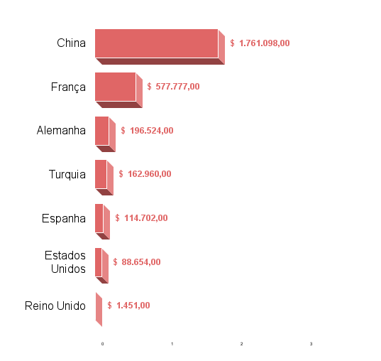
País | Valor (US$) | País | Valor (US$)

IMPORTAÇÃO - Produtos
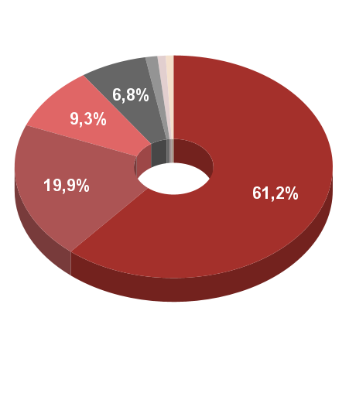
Descrição (SH2) | Valor (US$) | Descrição (SH2) | Valor (US$) | %
 |  |  |  | -
 |  |  |  | -
 |  |  |  | -
 |  |  |  | -
 |  |  |  | -
 |  | Outros | $ - | -

 |  |  | $ - | 0.0%

 | $ -

